Requirements
Systemanforderungen an das Battery-Management-System (BMS)

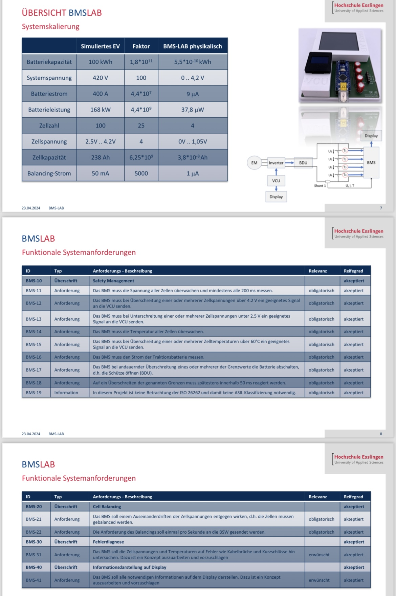
ID | Typ | Anforderungsbeschreibung | Relevanz | Status | important requirements for…
BMS-10 | Überschrift | Safety-Management | - | Offen | cellbalancing | cellvoltage | upper display | lower display | overtemp | safetycontroller
BMS-11 | Anforderung | Das BMS muss jede 200ms die Zellspannung der 4 Zellen messen. | Obligatorisch |  |  | x
BMS-12 | Anforderung | Das BMS muss bei der aller ersten Überschreitung (≥ 1) einer oder mehrerer Zellspannungen über 4.2V eine Warnung an die VCU senden. | Obligatorisch |  |  | x
Zusatz 1 | Anforderung | Die VCU darf die Zellspannung nicht weiter erhöhen, wenn eine Überspannungswarnung auftritt. | Obligatorisch |  |  | x
Zusatz 2 | Anforderung | Die VCU darf die Zellspannung erst wieder erhöhen, nachdem das BMS für den Zeitraum von 200ms keine Überspannungswarnung an die VCU gesendet hat. | Obligatorisch |  |  | x
BMS-13 | Anforderung | Das BMS muss bei der aller ersten Unterschreitung (≥ 1) einer oder mehrerer Zellspannungen unter 2.5V eine Warnung an die VCU senden. | Obligatorisch |  |  | x
Zusatz 3 | Anforderung | Die VCU darf die Zellspannung nicht weiter reduzieren, wenn eine Unterspannungswarnung auftritt. | Obligatorisch |  |  | x
Zusatz 4 | Anforderung | Die VCU darf die Zellspannung erst wieder veringern, nachdem das BMS für den Zeitraum von 200ms keine Unterspannungswarnung an die VCU gesendet hat. | Obligatorisch |  |  | x
BMS-14 | Anforderung | Das BMS muss alle 3s die Zelltemperatur der 4 Zellen messen. | Obligatorisch |  |  |  |  |  | x
BMS-15 | Anforderung | Das BMS muss bei der aller ersten Überschreitung (≥ 1) einer oder mehrerer Zelltemperaturen über 60°C eine Warnung an die VCU senden. | Obligatorisch |  |  |  |  |  | x
Zusatz 5 | Anforderung | Bei einer permanenten kritischen Temperaturwarnung über 60°C, die ≥ 6s anhält, muss die VCU die Fahrleistung reduzieren. | Obligatorisch |  |  |  |  |  | (x)
Zusatz 6 | Anforderung | Die VCU darf die Fahrleistung erst wieder erhöhen, nachdem das BMS für den Zeitraum von 3s keine kritische Temperaturwarnung an die VCU gesendet hat. | Obligatorisch |  |  |  |  |  | (x)
BMS-16 | Anforderung | Das BMS muss den Strom der Traktionsbatterie jede 200ms messen. | Obligatorisch
BMS-17 | Anforderung | Das BMS muss bei permanenter Überschreitung einer/mehrerer Grenzwerte die Batterie abschalten, d.h. die Schütze innerhalb von 50ms öffnen. | Obligatorisch |  |  | x
Zusatz 7 | Information | Nachfolgend werden die einzelnen Zusatzanforderungen für Spannung, Temperatur und Strom beschrieben. | Information
Zusatz 8 BMS 18 | Anforderung | Bei einer permanenten Überspannungswarnung (> 4.2V), die ≥ 600ms anhält, muss das BMS die Schütze innerhalb von 50ms öffnen. Die Schütze darf erst wieder geschlossen werden, wenn sich die Spannung für mindestens 600ms wieder unter der oberen Spannungsgrenze von 4.2V befindet. | Obligatorisch |  |  | x
Zusatz 9 BMS 18 | Anforderung | Bei einer permanenten Unterspannungswarnung (< 2.5V), die ≥ 600ms anhält, muss das BMS die Schütze innerhalb von 50ms öffnen. Die Schütze darf erst wieder geschlossen werden, wenn sich die Spannung für mindestens 600ms wieder über der unteren Spannungsgrenze von 2.5V befindet. | Obligatorisch |  |  | x
Zusatz 10 BMS 18 | Anforderung | Bei einer permanenten kritischen Temperaturwarnung (> 60°C), die ≥ 600ms anhält, muss das BMS die Schütze innerhalb von 50ms öffnen. Die Schütze darf erst wieder geschlossen werden, wenn sich die Temperatur für mindestens 3s wieder unter der oberen Temperaturgrenze von 60°C befindet. | Obligatorisch
Zusatz 11 BMS 18 | Anforderung | Bei einer permanenten kritischen Stromwarnung (> 400A), die ≥ 600 ms anhält, muss das BMS die Schütze innerhalb von 50ms öffnen. Die Schütze darf erst wieder geschlossen werden, wenn sich der Strom für mindestens 600ms wieder unter der oberen Stromgrenze von 400A befindet. | Obligatorisch
BMS-19 | Information | Keine Notwendigkeit zur Betrachtung der ISO 26262 und damit keine ASIL-Klassifizierung | Information |  |  | x
 |  |  |  |  | 0 | 0 | 0 | 0 | 0 | 0
 |  |  |  |  | 0 | 0 | 0 | 0 | 0 | 0
BMS-20 | Überschrift | Cell-Balancing | - | Offen | 0 | 0 | 0 | 0 | 0 | 0
BMS-21 | Anforderung | Das BMS muss einem Auseinanderdriften der einzelnen Zellspannungen entgegenwirken, wodurch im Folgenden zusätzliche Anforderungen an das Cell-Balancing gestellt werden müssen. | Obligatorisch
Zusatz 12 | Anforderung | Um ein Auseinanderdriften der einzelnen Zellspannungen eindutig messbar zu machen, muss der arithmetische Mittelwert aus allen Zellspannungen und die damit verbundene empirische Standardabweichung im Takt 1/200ms berechnet werden. Nachfolgend werden in den Zusatzanforderungen 13 und 14 die zur Berechnung notwendigen Formeln des arithmetischen Mittelwerts 𝑥 ̅ und der empirischen Standardabweichung 𝜎 beschrieben. | Obligatorisch
$$\overline{x}= \frac{1}{n}\sum_{i=1}^{n}{x_{i }} mit n=Gesamtanzahl aller Zellen; x_{i}=Spannung der einzelnen Zelle i$$
Zusatz 13 | Anforderung | Zur Berechnung des arithmetischen Mittelwerts 𝑥 ̅ soll folgende Formel verwendet werden: | Obligatorisch
$$σ=\sqrt{\frac{1}{n−1}\sum_{i=1}^{n}{{(x_{i}−\overline{x})}^{2}}} mit n=Gesamtanzahl aller Zellen; x_{i}=Spannung der einzelnen Zelle i$$
Zusatz 14 | Anforderung | Zur Berechnung der empirischen Standardabweichung 𝜎 soll folgende Formel verwendet werden: | Obligatorisch
$$\left|x_{i}−\overline{x}\right|>σ oder \left|x_{i}−\overline{x}\right|<σ$$
Zusatz 15 | Anforderung | Um nun Abweichungen einduetig messbar machen zu können, muss ein genau definierter Wertebereich festgelegt werden. Nach Über- oder Unterschreitung dieses Wertebereichs nach 4 aufeinanderfolgenden Messungen muss dann das Cell-Balancing eingesetzt werden. Der Wertebereich wird wie folgt definiert. Die Differenz aus der einzelnen Zellspannung und dem arithmetischen Mittelwert muss entweder kleinder oder größer als die empirische Standrardabweichung sein: | Obligatorisch
$$\left(\overline{x}−σ\right)≤x_{i}≤\left(\overline{x}+σ\right)$$
BMS-22 Zusatz 16 | Anforderung | Die einzelne Zellspannung muss sich dann nach dem Entladevorgang in einem genau definierten Wertebereich befinden. Der Entladevorgang muss im Takt 1/400ms geschehen: | Obligatorisch
 |  |  |  |  | 0 | 0 | 0 | 0 | 0 | 0
 |  |  |  |  | 0 | 0 | 0 | 0 | 0 | 0
BMS-30 | Überschrift | Fehlerdiagnose | - | Offen | 0 | 0 | 0 | 0 | 0 | 0
BMS-31 | Anforderung | Das BMS ist in der Lage, eine mögliche Fehlerdiagnose durchzuführen, bei der die folgenden Fehlerarten identifiziert werden müssen: | Erwünscht
Zusatz 17 | Anforderung | Das BMS ist in der Lage, einen möglichen Kurzschluss gegen Masse zu identifizieren. Sollte ein solcher Fall eintreten, erscheint eine Fehlermeldung auf dem Display. Diese Meldung informiert den Fahrer darüber, dass er schnellstmöglich eine Werkstatt aufsuchen sollte, um eine notwendige Reparatur durchführen zu lassen. | Erwünscht |  |  | (x)
Zusatz 18 | Anforderung | Das BMS ist in der Lage, einen möglichen Kurzschluss gegen die Versorgungsspannung zu identifizieren. Sollte ein solcher Fall eintreten, erscheint eine Fehlermeldung auf dem Display. Diese Meldung informiert den Fahrer darüber, dass er schnellstmöglich eine Werkstatt aufsuchen sollte, um eine notwendige Reparatur durchführen zu lassen. | Erwünscht |  |  | (x)
Zusatz 19 | Anforderung | Das BMS ist in der Lage, einen möglichen Wackelkontakt zu identifizieren. Sollte ein solcher Fall eintreten, erscheint eine Fehlermeldung auf dem Display. Diese Meldung informiert den Fahrer darüber, dass ein Wackelkontakt erkannt wurde und gibt eine Empfehlung, den Kundendienst anzurufen, um eine detaillierte Inspektion durchführen zu lassen. | Erwünscht |  |  | (x)
Zusatz 20 | Anforderung | Das BMS ist in der Lage, einen möglichen Temperatur-Drift zwischen den einzelnen Batteriezellen zu identifizieren. Sollte ein solcher Fall eintreten, erscheint eine Fehlermeldung auf dem Display. Diese Meldung informiert den Fahrer darüber, dass ein Temperatur-Drift zwischen Batteriezellen festgestellt wurde. Das Fahrzeug soll abgestellt werden, um die Zellen abzukühlen. | Erwünscht |  |  |  |  |  | (x)
Zusatz 21 | Anforderung | Das BMS ist in der Lage, eine mögliche defekte Kühlung zu identifizieren. Sollte ein solcher Fall eintreten, erscheint eine Fehlermeldung auf dem Display. Diese Meldung informiert den Fahrer darüber, dass eine defekte Kühlung festgestellt wurde. Um ein Überhitzen der Batterie zu vermeiden, soll das Fahrzeug sicher abgestellt und die nächste Werkstatt kontaktiert werden. | Erwünscht |  |  |  |  |  | (x)
 |  |  |  |  | 0 | 0 | 0 | 0 | 0 | 0
 |  |  |  |  | 0 | 0 | 0 | 0 | 0 | 0
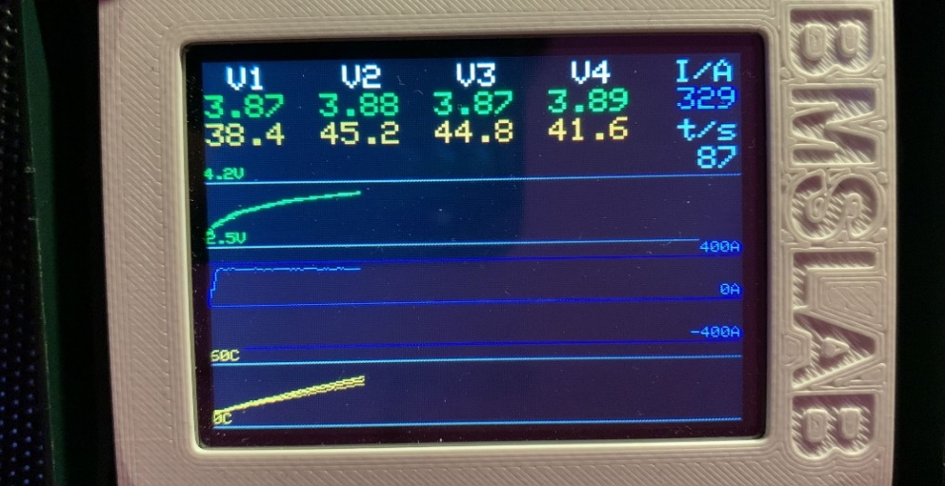
BMS-40 | Überschrift | Informationsdarstellung auf Display | - | Offen | 0 | 0 | 0 | 0 | 0 | 0
BMS-41 | Anforderung | Das BMS muss alle notwendigen Informationen auf dem Display darstellen können, wodurch im Folgenden zusätzliche Anforderungen an die Informationsdarstellung gestellt werden müssen. | Erwünscht
Zusatz 22 | Anforderung | Oberer Displaybereich (digitale Messwerte): Im oberen Drittel müssen zum einen die aktuellen Werte für alle 4 Zellen und zum anderen der aktuelle Stromwert in Ampere (I/A) dargestellt werden. Unterhalb von der Strom-Anzeige soll die verstrichene Zeit seitdem Start in Sekunden (t/s) dargestellt werden. (siehe Abbildung rechts) Unter den einzelnen Zellen (V1 - V4) müssen jeweils die aktuelle Spannung in grün und die aktuelle Temperatur in gelb dargestellt werden. Auf Angaben zur Einheit [V] und [°C] kann verzichtet werden. Siehe Abbildung rechts. | Erwünscht
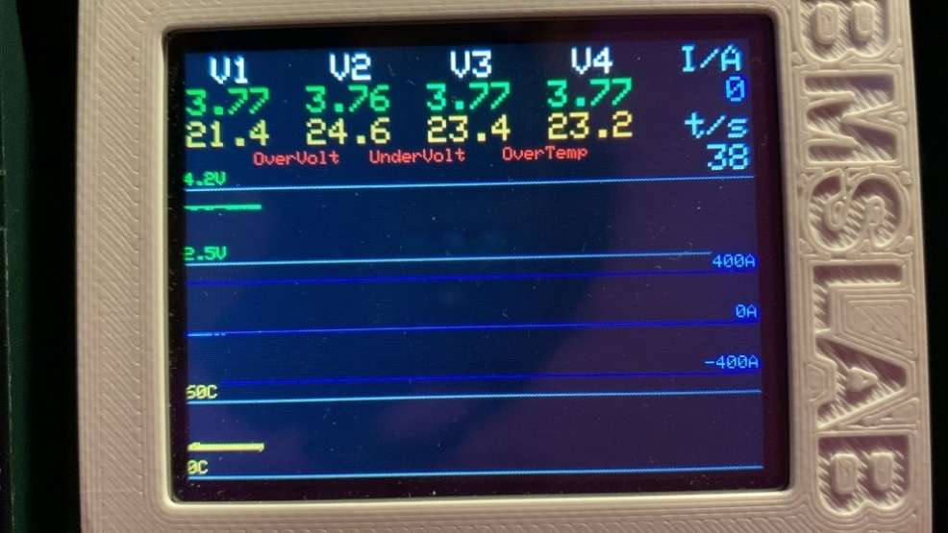
Zusatz 23 | Anforderung | Unterer Dispalybereich (grafische Plots): In den unteren zwei Drittel müssen 3 farbige Graphen dargestellt werden. Der erste Graph soll die Spannungen [V] in grün darstellen, der zweite Graph den Strom in blau [A] und der dritte Graph die Temperaturen [°C] in gelb. Dabei sollen auf der y-Achse die jeweiligen Grenzwerte mit ihrem entsprechenden Zahlenwert inkl. Einheit (z.B. 2.5V und 4.2V für die Spannung) in grau dargestellt werden und die Graphen über die Zeit geplottet werden. Auf eine Beschriftung der Zeitachse soll verzichtet werden. | Erwünscht
Zusatz 24 | Anforderung | Das BMS muss sowohl die digitalen Werte als auch die grafischen Plots auf einem durchgängigen schwarzen Hintergrund darstellen. | Erwünscht
Zusatz 25 | Anforderung | Die Informationsdarstellung auf dem Display muss im Takt 1/200ms aktualisiert werden. | Erwünscht
Zusatz 26 | Anforderung | Unterer Dispalybereich (grafische Plots): Zur besseren Unterscheidung der einzelnen Spannungs- und Temperaturverläufe, sollen jeweils Abstufungen des Farbtons für jede Zelle realisiert werden. | Erwünscht
Zusatz 27 | Anforderung | Unterer Dispalybereich (grafische Plots): Wenn die entsprechenden Grenzwerte aus BMS-12, BMS-13 und BMS-15 überschritten werden, sollen die Spannungs- und/oder Temperaturverläufe der betroffenen Zelle(n) in rot dargestellt werden. | Erwünscht
Zusatz 28 | Anforderung | Bei einer Unterschreitung einer oder mehrerer Zellspannungen unter 2.5V soll auf dem Display eine Warnung "UnderVolt" in rot erscheinen, bis der Wert nicht mehr unterschritten wird (siehe Abbildung rechts) | Erwünscht
Zusatz 29 | Anforderung | Bei einer Überschreitung einer oder mehrerer Zellspannungen über 4.2V soll auf dem Display eine Warnung "OverVolt" in rot erscheinen, bis der Wert nicht mehr überschritten wird (siehe Abbildung rechts) | Erwünscht
Zusatz 30 | Anforderung | Bei einer Überschreitung einer oder mehrerer Zelltemperaturen über 60°C soll auf dem Display eine Warnung "OverTemp" in rot erscheinen, bis der Wert nicht mehr überschritten wird (siehe Abbildung rechts) | Erwünscht

Legende | Akronym | Bedeutung
 | VCU | Vehicle Control Unit (Fahrzeugsteuergerät)
 | BDU | Battery Disconnect Unit (Batterietrenneinheit)
 | SOC | State of Charge (Ladezustand)

